Qartos
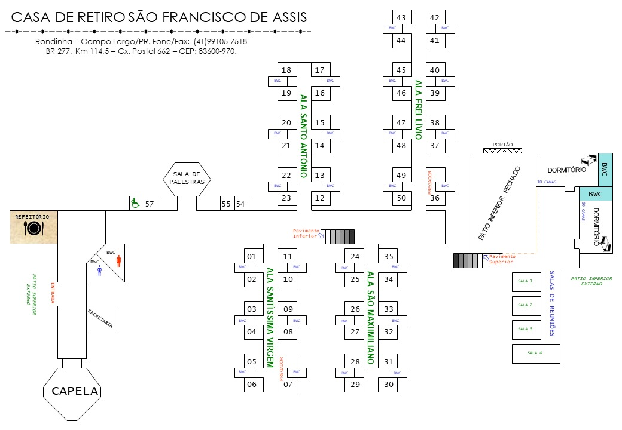
Ala | Quarto | Qnt. Pessoas | Indicação | Características
Santíssima Virgem | 1 | 2 | Crismandos
Santíssima Virgem | 2 | 2 | Crismandos
Santíssima Virgem | 3 | 2 | Crismandos
Santíssima Virgem | 4 | 2 | Crismandos
Santíssima Virgem | 5 | 2 | Crismandos
Santíssima Virgem | 6 | 2 | Crismandos
Santíssima Virgem | 7 | 4 | Crismandos
Santíssima Virgem | 8 | 2 | Crismandos
Santíssima Virgem | 9 | 2 | Crismandos
Santíssima Virgem | 10 | 2 | Crismandos
Santíssima Virgem | 11 | 2 | Crismandos
Santo Antônio | 12 | 2 | Crismandos
Santo Antônio | 13 | 2 | Crismandos
Santo Antônio | 14 | 2 | Crismandos
Santo Antônio | 15 | 2 | Crismandos
Santo Antônio | 16 | 2 | Crismandos
Santo Antônio | 17 | 2 | Crismandos
Santo Antônio | 18 | 2 | Crismandos
Santo Antônio | 19 | 2 | Crismandos
Santo Antônio | 20 | 2 | Crismandos
Santo Antônio | 21 | 2 | Crismandos
Santo Antônio | 22 | 2 | Crismandos
Santo Antônio | 23 | 2 | Crismandos
São Maximiliano | 24 | 2 | Crismandos
São Maximiliano | 25 | 2 | Crismandos
São Maximiliano | 26 | 2 | Crismandos
São Maximiliano | 27 | 2 | Crismandos
São Maximiliano | 28 | 2 | Crismandos
São Maximiliano | 29 | 2 | Crismandos
São Maximiliano | 30 | 2 | Crismandos
São Maximiliano | 31 | 2 | Crismandos
São Maximiliano | 32 | 2 | Crismandos
São Maximiliano | 33 | 2 | Crismandos
São Maximiliano | 34 | 2 | Crismandos
São Maximiliano | 35 | 2 | Crismandos
Frei Lívio | 36 | 4 | Crismandos
Frei Lívio | 37 | 2 | Crismandos
Frei Lívio | 38 | 2 | Crismandos
Frei Lívio | 39 | 2 | Crismandos
Frei Lívio | 40 | 2 | Crismandos
Frei Lívio | 41 | 2 | Crismandos
Frei Lívio | 42 | 2 | Crismandos
Frei Lívio | 43 | 2 | Crismandos
Frei Lívio | 44 | 2 | Crismandos
Frei Lívio | 45 | 2 | Crismandos
Frei Lívio | 46 | 2 | Crismandos
Frei Lívio | 47 | 2 | Crismandos
Frei Lívio | 48 | 2 | Crismandos
Frei Lívio | 49 | 2 | Crismandos
Frei Lívio | 50 | 2 | Crismandos
 | 51
Pátio Inferior | 52 | 11 | Guardiões
Pátio Inferior | 53 | 10 | Guardiões
 | 54
 | 55
 | 56
Corredor princial | 57 | 2 | Crismandos | Cadeirante

Staff | 54S | 4
Staff | 55S | 2
Staff | 56S | 2
Staff | 57S | 2
Staff | 58S | 2
Staff | 59S | 2
Staff | 60S | 4
Staff | 61S | 2 | Casais | Cama de Casal
Staff | 62S | 2 | Casais | Cama de Casal
Staff | 63S | 2 | Casais | Cama de Casal
Staff | 64S | 2 | Casais | Cama de Casal

